Resumen

 |  | INFORME INGRESOS Y GASTOS "LOS PRADOS DE NOS"
 |  | Oct-Nov/-2022

 | = | SALDO MES ANTERIOR |  | 2,093,999 | Septiembre solo saldo existente en Bco Falabella CTA CTE Bco estado Bloqueada
 | + | Ingresos mes 10 |  | 6,153,000
 | - | Gastos mes 10 |  | -8,020,849
 | = | SALDO SGTE MES |  | 226,150

COMPROBACION DE SALDOS
SALDO SIGUIENTE MES EN BCO ESTADO
SALDO SIGUIENTE MES EN BCO Falabella |  |  | 226,150 |  | dif
Saldo Contable Sgte Mes |  |  | 226,150 |  | -

Comprobantes de Ingresos
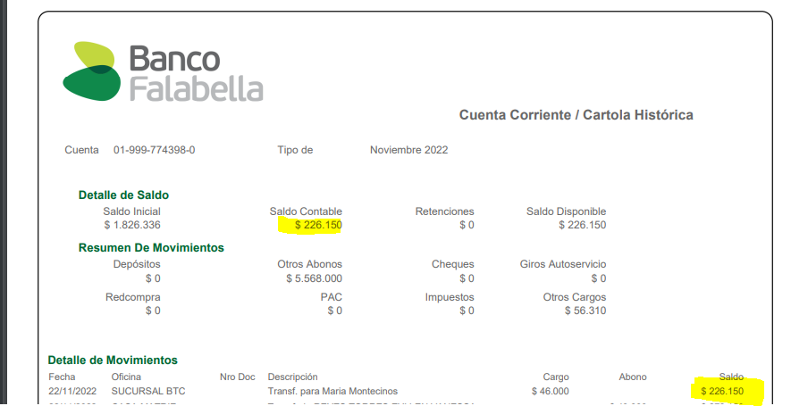

 |  | INFORME INGRESOS Y GASTOS "LOS PRADOS DE NOS"
 |  | Oct2022

 |  |  |  |  |  | 1,169,025
 |  |  |  |  | SALDO FINAL EN BCO FALABELLA

 |  |  |  |  |  |  |  | Saldo final de Agosto
 |  |  |  |  |  |  |  | 7,268,147
 | SALDO PARA SEPTIEMBRE |  | 8,437,172
 |  |  |  |  |  |  |  |  | Saldo final de Septiembre Bco Estado
 |  |  |  |  |  | 2,093,999 |  |  | 6,063,579
 |  |  |  |  | SALDO FINAL EN BCO FALABELLA |  |  |  |  | 2022-10-05
Depositos desde Bco Estado al Fabella |  |  |  |  |  | 2022-10-20
2022-09-27 | $400,000
2022-09-29 | $200,000 |  |  |  |  |  | 8,157,578
2022-09-30 | $200,000
2022-10-05 | $360,120
 | $760,120
 |  |  |  |  |  |  |  | Saldo final de Septiembre Bco Estado
 |  |  |  |  | 226,150 |  |  | 6,063,579 | CTA CTE BLOQUEADA
 |  |  |  | SALDO FINAL EN BCO FALABELLA |  |  |  |  | 2022-10-05
 |  |  |  |  | 2022-11-22 |  | 6,289,729
 | SALDO REAL PARA SGTE MES |  | 226,150

COMPROBANTES GTOS 10
